Topページ_エビデンス
単体テスト仕様書 |  | サブシステム名 | Topページ | 作成日 | 2023-09-22 | 作成者 | 新田 恵士

テストNo | 1
1.Topページで画面を下にスクロールした状態でログをクリックしたときにTopページの先頭に遷移する

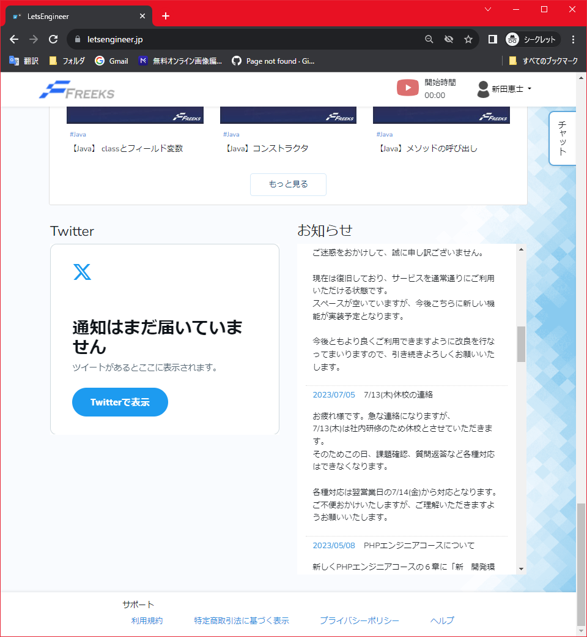
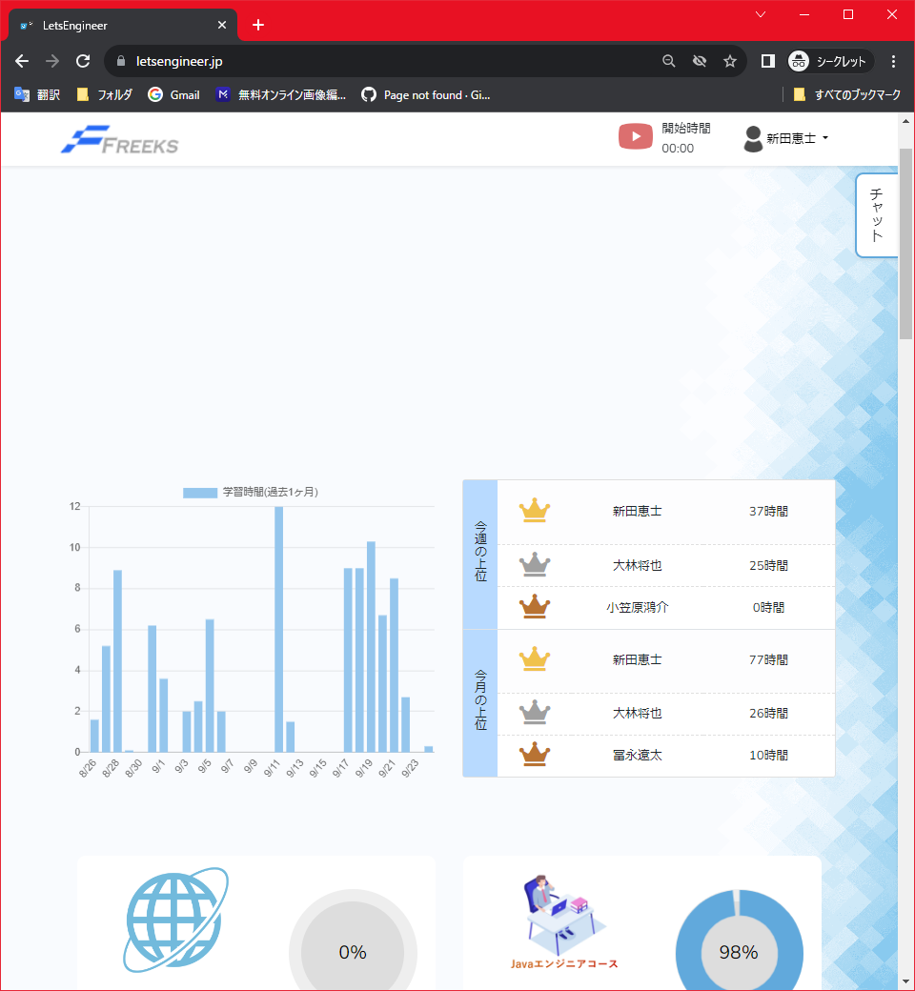

2.別ページからログをクリックしたときにTopページの先頭に遷移する

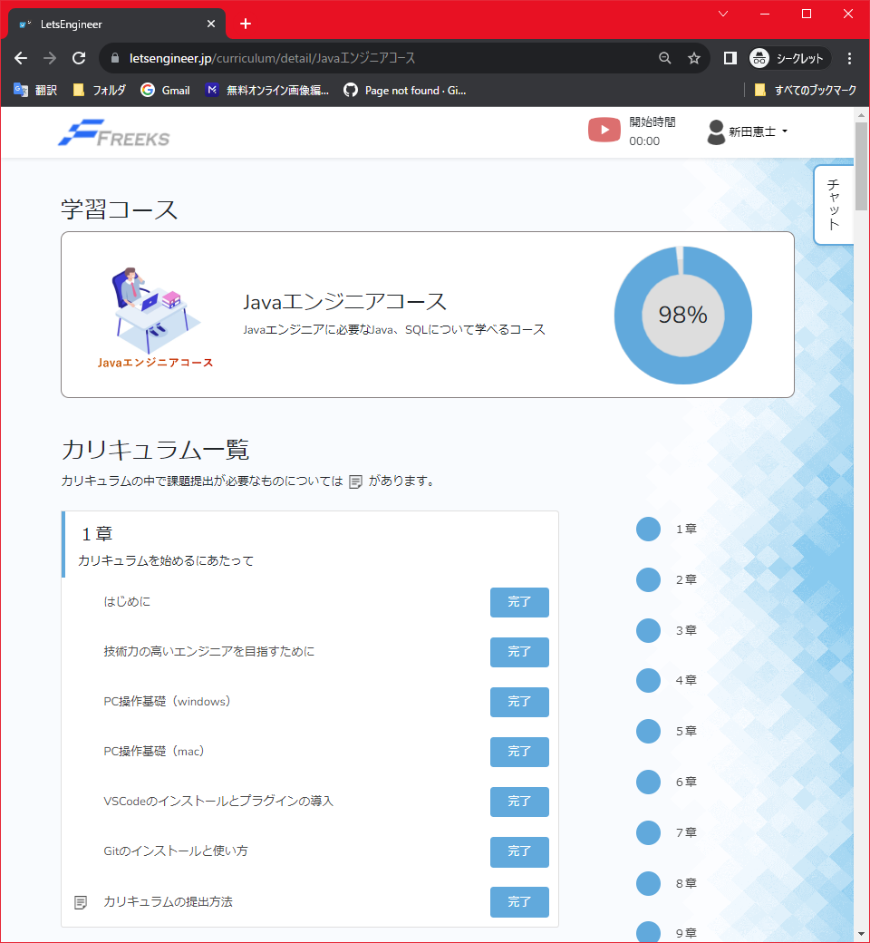

テストNo | 2
画面右上に表示されている人型マークのユーザー名をクリックする。

テストNo | 3
ユーザネーム編集前、右上のユーザ名と登録されているユーザーネームは一致している。

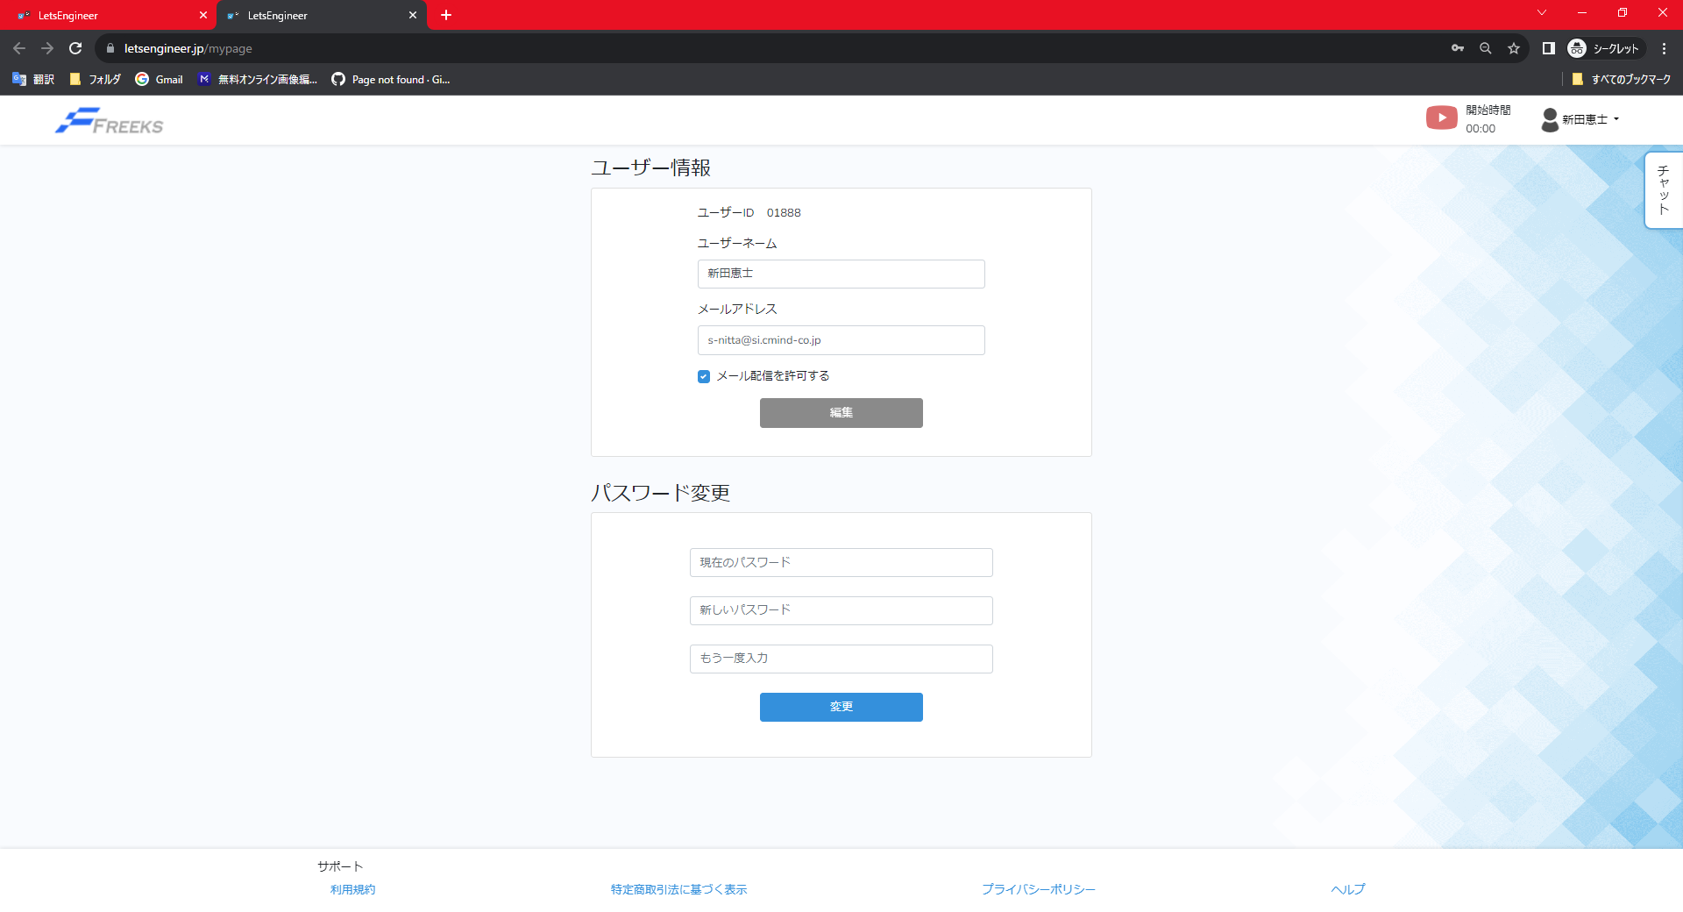

ユーザネーム編集後、右上のユーザ名と登録されているユーザーネームは一致している。

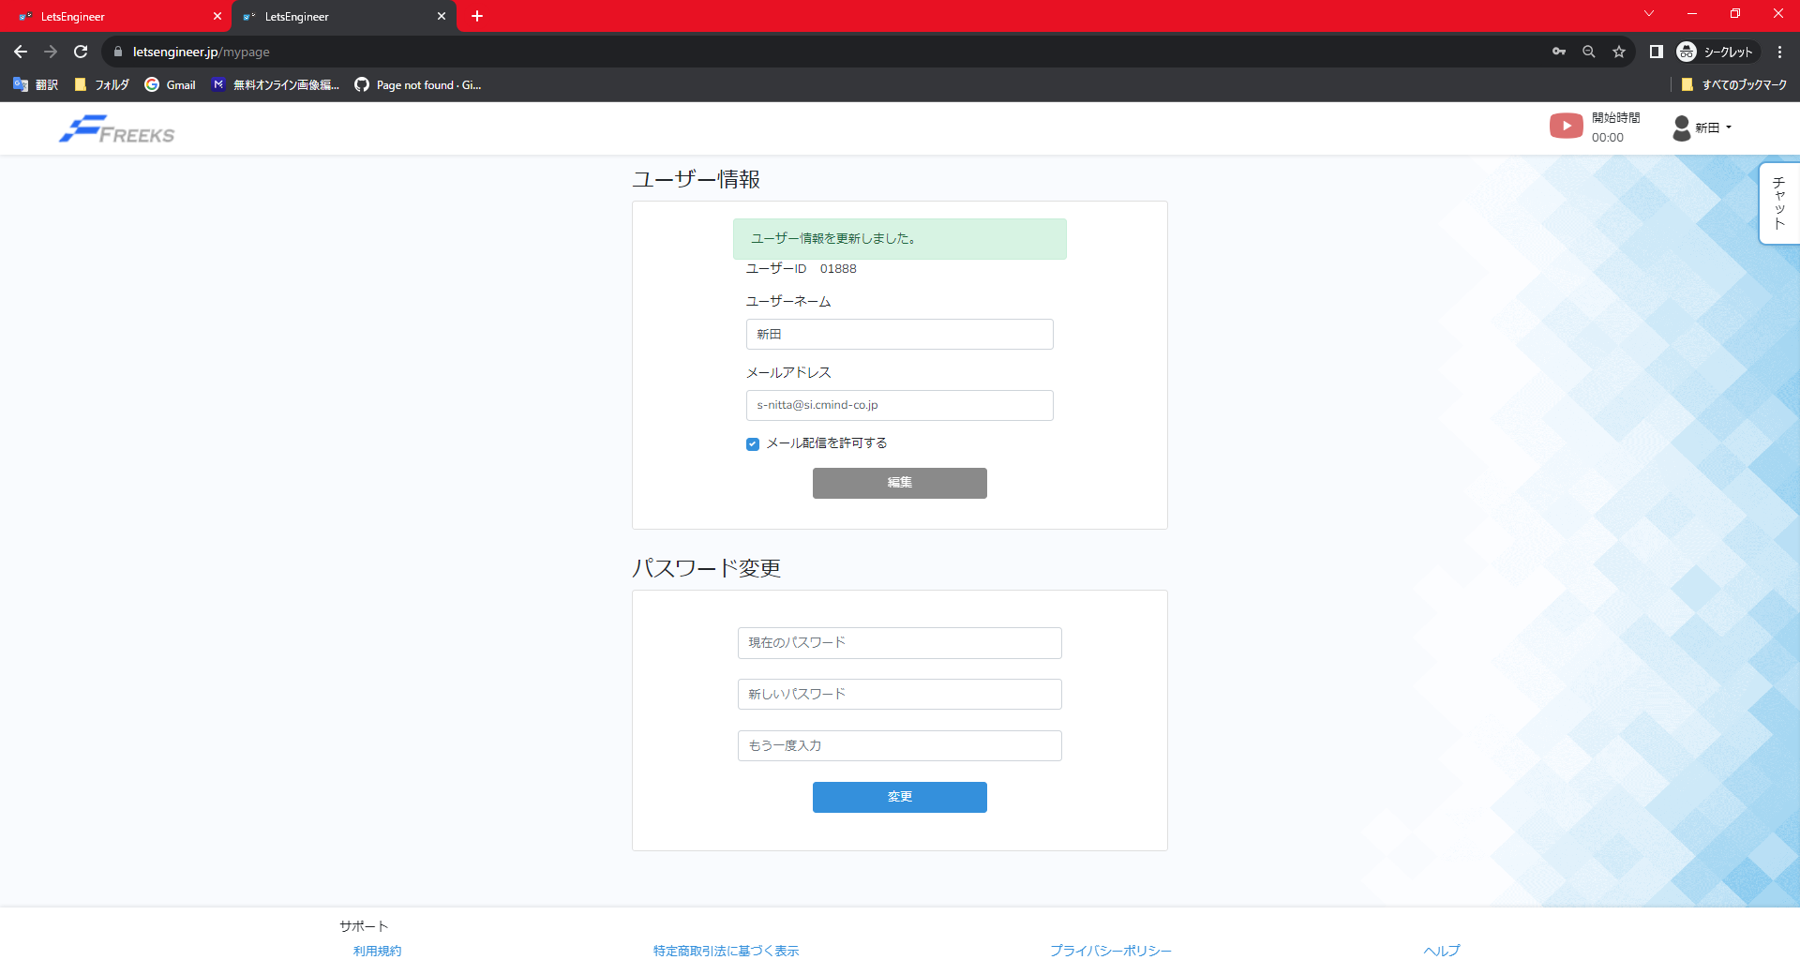

画像をクリックすると章/項目ページに遷移する

テストNo | 5
1.進捗を切り替えたい言語ページのTOP画面

2.切り替えたい言語の章/項目ページのから【未学習】から【完了】に切り替える

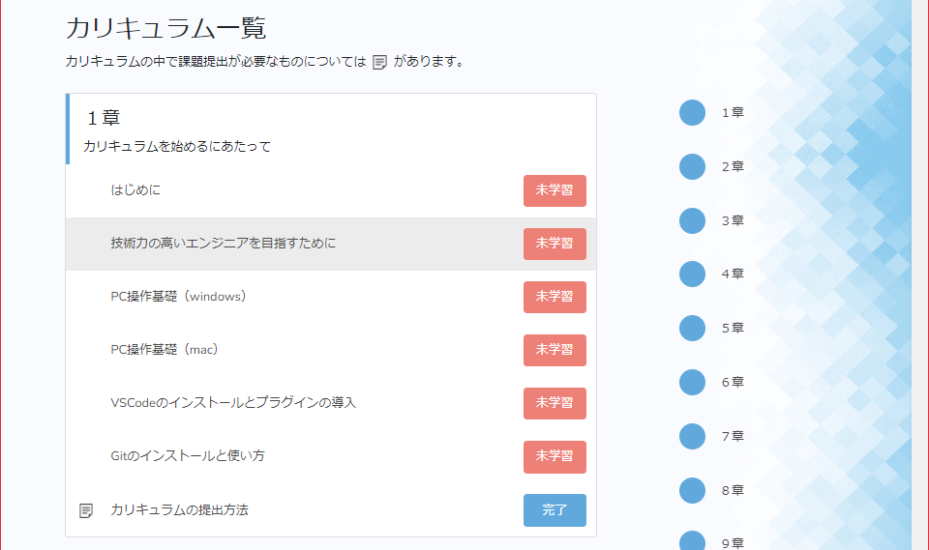
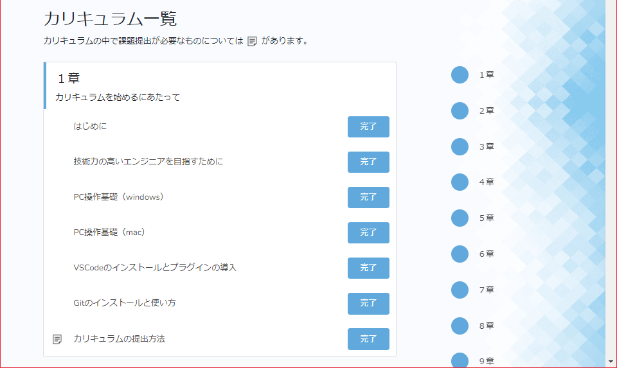

3.Topページに遷移し変更した言語の進捗率が変化する。

